상품제안서
스마일 손짝짝이_응원용품 | 상품코드: F28203

 |  |  |  |  |  |  | 02-412-0044 | www.easy1.co.kr
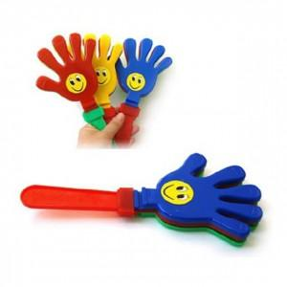

【상세/제작정보】 | 인쇄 불가능

【인쇄/포장옵션】 | / OPP(비닐)

【공급단가】 | 수량 | 400~ | 1,000~ | 3,000~ | 5,000~ | 10,000~
*VAT별도 | 단가 | 540원 | 530원 | 520원 | 500원 | 480원

【상품 URL】 | https://easy1.co.kr:443/src/goods_detail.php?gdno=28203

